Requisitos funcionales
Fase |  | Modulo |  | Descripción | Código | Modo de verificación
Desarrollo de modelos de cribado de calidad y diagnóstico de glaucoma | ADQUISICIÓN DE IMÁGENES | 1 | Definición de las rutas relevantes | Definir las rutas de las carpetas de las imágenes de la base de datos proporcionada, las imágenes revisadas a guardar, las imágenes testeadas a guardar, la tabla de metadatos y los modelos entrenados a guardar. Cargar la tabla de metadatos. | img_path = fullfile('..', '..', 'BaseDeDatos', 'RFI', 'raw'); % Definir la ruta relativa de las imagenes RFI raw. revised_img_path = fullfile('..', '..', 'BaseDeDatos', 'RFI', 'Procesado', 'Revisadas'); % Definir la ruta relativa de las imagenes RFI revisadas. test_img_path = fullfile('..', '..', 'BaseDeDatos', 'RFI', 'Procesado', 'Testeadas'); % Definir la ruta relativa de las imagenes RFI testeadas. metadata_path = fullfile('..', '..', 'BaseDeDatos', 'Metadata', 'PreProcessed.csv'); % Definir la ruta relativa de la tabla metadata. models_path = fullfile('..', 'Modelos'); % Definir la ruta relativa de los modelos. T = readtable(metadata_path); % Cargar la tabla de metadata. | ¿Se han guardado de manera correcta todas las rutas de las carpetas mencionadas en el workspace de MATLAB? ¿Se ha cargado de manera correcta la tabla de metadatos?
 | PROCESAMIENTO DE IMÁGENES Y EXTRACCIÓN DE CARACTERÍSTICAS | 2 | Definición de la codificación de los metadatos | Definir la codificación tanto del diagnóstico como de la calidad de las imágenes de la base de datos. | % Definir la codificación de imagenes de pacientes sanos y con glaucoma. glaucoma = {0, 'Sano';1, 'Glaucoma'}; % Definir la codificación de imagenes no revidadas, de bajo contraste, con desenfoque, con ruido y de calidad correcta. quality = { 0,'(0) Imagen no revisada'; 1,'(1) Bajo contraste'; 2,'(2) Desenfoque'; 3,'(3) Ruido'; 4,'(4) Calidad correcta' }; | ¿Se guardan de manera correcta las codificaciones tanto de la calidad como del diagnóstico del glaucoma en el workspace de MATLAB?
 |  | 3 | Cálculo de cada tipo de imagen | Calcular el número de imágenes de pacientes sanos y con glaucoma y calcular el número de imágenes no revisadas, de bajo contraste, con desenfoque, con ruido y de calidad correcta | % Calcular el número de imagenes de pacientes sanos y con glaucoma. for i = 1:length(glaucoma) glaucoma{i,3} = sum(T.glaucoma == i-1); fprintf('Número de imágenes de tipo %s: %d \n', glaucoma{i,2}, glaucoma{i,3}); end % Calcular el número de imagenes no revidadas, de bajo contraste, con desenfoque, con ruido y de calidad correcta. for i = 1:length(quality) quality{i,3} = sum(T.quality == i-1); fprintf('Número de imágenes de tipo %s: %d \n', quality{i,2}, quality{i,3}); end | ¿Se calculan de manera correcta las imágenes de pacientes sanos y con glaucoma? ¿Se calculan de manera correcta las imágenes de cada tipo de calidad?
 |  | 4 | Análisis de correlación de las métricas de calidad de la imagen | Analizar la correlación de las métricas de calidad de las imágenes con el fin de determinar si se puede obviar alguna | R = corr(double(T{:, T.Properties.VariableNames(4:end)})); % Obtener La matriz con los valores de correlaciones entre variables. figure; imagesc(R); title('Análisis de correlación', FontSize = 20); % Visualizar las correlaciones entre variables. xticks(1:length(T.Properties.VariableNames(4:end))); xticklabels(T.Properties.VariableNames(4:end)); yticks(1:length(T.Properties.VariableNames(4:end))); yticklabels(T.Properties.VariableNames(4:end)); colormap(turbo); colorbar; for i = 1:size(R, 1) for j = 1:size(R, 2) text(j, i, num2str(round(R(i, j), 4)), 'HorizontalAlignment', 'center', 'VerticalAlignment', 'middle', 'Color', 'k'); end end set(gca, 'TickLabelInterpreter', 'none'); | 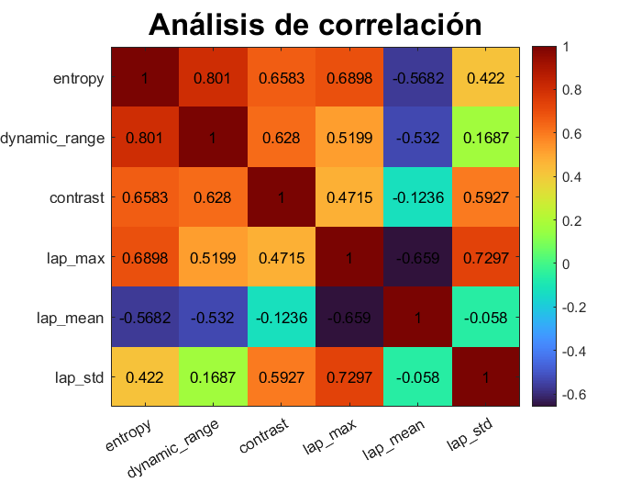 ¿Se obtiene la imagen de la matriz de correlación con el valor de correlación de cada par de variables?
 |  | 5 | Análisis de clases de imágenes revisadas | Calcular el recuento de las imágenes de cada tipo de calidad de entre las imágenes anotadas | % Convertir la columna 'quality' a categórica T_revised = T(T.quality ~= 0,:); % Crear una tabla con solo imágenes revisadas. T_revised.quality = categorical(T_revised.quality); % Contar la frecuencia de cada clase class_counts = countcats(T_revised.quality); total_samples = sum(class_counts); % Calcular los porcentajes de frecuencia class_percentages = (class_counts / total_samples) * 100; class_percentages = round(class_percentages, 2); % Etiquetas de las clases class_labels = categorical(quality{2:5,2}); | ¿Se recuentan de manera adecuada las imágenes de cada tipo de calidad?
 |  | 6 | Visualización del recuento de cada tipo de imagen de las imágenes revisadas | Visulizar el recuendo de cada tipo de imagen (Bajo contraste, desenfoque, ruido y calidad correcta) de entre las imágenes revisadas mediante un gráfico de barras | % Gráfico de barras para visualizar el desequilibrio de clases b1 = bar(class_labels, class_percentages); title('Distribución de clases de imágenes revisadas', FontSize = 20) xlabel('Calidad de imágen') ylabel('Porcentaje') grid on colors = lines(4); b1.FaceColor = 'flat'; for i=1:4 b1.CData(i,:) = colors(i,:); end hold on % Mostrar el recuento de cada clase dentro de las barras for i = 1:4 text(b1.XData(i), b1.YData(i) / 2 - 2, num2str(class_counts(i)), ... 'HorizontalAlignment', 'center'); text(b1.XData(i), b1.YData(i) / 2 + 2, [num2str(class_percentages(i)), '%'], ... 'HorizontalAlignment', 'center'); end | 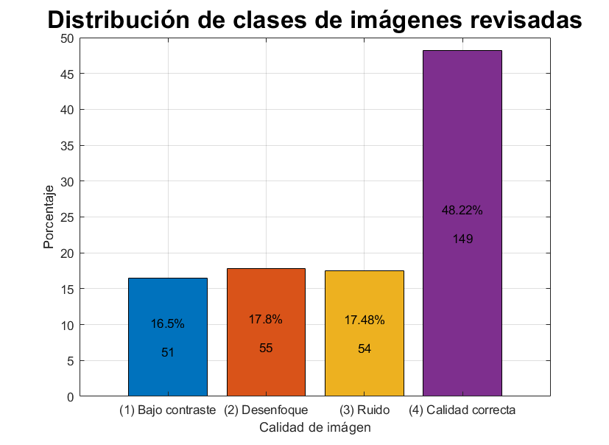 ¿Se visualiza de manera correcta el gráfico de barras con el recuento de cada tipo de imagen según la calidad?
 |  | 7 | Extracción automática de features de calidad de la imagen | Extraer los valores de las 6 métricas de calidad seleccionadas de cada una de las imágenes de la base de datos | function [y1, y2, y3, y4, y5, y6] = CalcularMetricasCalidad(x) % Función para el cálculo de métricas de calidad. x = rgb2gray(x); % Convertir imagen a escala de grises. % Parametros para cuantificar el bajo contraste: y1 = entropy(x); % Calcular la entropia de la imagen. y2 = max((x(:))) - min((x(:))); % Calcular el rango dinámico de la imagen. y3 = std2(double(x(:))); % Calcular el contraste de la imagen % Calcular el máximo, la media y la desviación estándar de la Laplaciana de la imagen: laplacian = imfilter(double(x), fspecial('laplacian')); y4 = max(laplacian(:)); y5 = mean(laplacian(:)); y6 = std(laplacian(:)); end for i = 1:height(T) % Cargar la imagen usando la tabla de metadatos. I = imread(string(fullfile(img_path, T{i,1}))); % Parametros para cuantificar el bajo contraste: [T.entropy(i), ~, ~, ~, ~, ~] = CalcularMetricasCalidad(I); % Calcular la entropia de la imagen. [~, T.dynamic_range(i), ~, ~, ~, ~] = CalcularMetricasCalidad(I); % Calcular el rango dinámico de la imagen. [~, ~, T.contrast(i), ~, ~, ~] = CalcularMetricasCalidad(I); % Calcular el contraste de la imagen % Metricas para cuantificar el desenfoque y el ruido: [~, ~, ~, T.lap_max(i), ~, ~] = CalcularMetricasCalidad(I); [~, ~, ~, ~, T.lap_mean(i), ~] = CalcularMetricasCalidad(I); [~, ~, ~, ~, ~, T.lap_std(i)] = CalcularMetricasCalidad(I); end | ¿Se carga adecuadamente cada una de las imágenes de la base de datos? ¿Se calculan correctamente las métricas de calidad de cada una de las imágenes de la base de datos?
 | MODELO DE CLASIFICACIÓN DE CALIDAD | 8 | Generación modelo 1: Classification Tree | Entrenamiento del primer modelo de aprendizaje supervisado haciendo uso de las imágenes de calidad anotada. | 5.1. Classification Tree: % Train a classifier % This code specifies all the classifier options and trains the classifier. classificationTree = fitctree(... predictors, ... response, ... 'SplitCriterion', 'gdi', ... 'MaxNumSplits', 100, ... 'Surrogate', 'off', ... 'ClassNames', classNames); % Create the result struct with predict function predictorExtractionFcn = @(t) t(:, predictorNames); treePredictFcn = @(x) predict(classificationTree, x); trainedClassifierTree.predictFcn = @(x) treePredictFcn(predictorExtractionFcn(x)); % Add additional fields to the result struct trainedClassifierTree.RequiredVariables = {'entropy', 'dynamic_range', 'contrast', 'lap_max', 'lap_mean', 'lap_std'}; trainedClassifierTree.ClassificationTree = classificationTree; trainedClassifierTree.About = 'This struct is a trained model exported from Classification Learner R2024a.'; trainedClassifierTree.HowToPredict = sprintf('To make predictions on a new table, T, use: \n [yfit,scores] = c.predictFcn(T) \nreplacing ''c'' with the name of the variable that is this struct, e.g. ''trainedModel''. \n \nThe table, T, must contain the variables returned by: \n c.RequiredVariables \nVariable formats (e.g. matrix/vector, datatype) must match the original training data. \nAdditional variables are ignored. \n \nFor more information, see <a href="matlab:helpview(fullfile(docroot, ''stats'', ''stats.map''), ''appclassification_exportmodeltoworkspace'')">How to predict using an exported model</a>.'); % Perform cross-validation partitionedModel = crossval(trainedClassifierTree.ClassificationTree, 'KFold', 5); % Compute validation predictions [validationPredictions, validationScores] = kfoldPredict(partitionedModel); % Compute validation accuracy validationAccuracy = 1 - kfoldLoss(partitionedModel, 'LossFun', 'ClassifError'); Estimate test performance results = [results; table("Classification Tree", 1 - validationAccuracy, validationAccuracy, 'Vari | 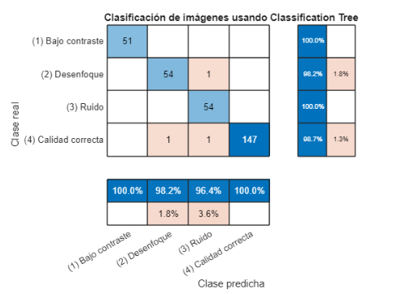 ¿Se consigue entrenar de manera correcta el modelo? (Probar el modelo en una imagen no revisada) ¿Se obtiene la matriz de confusión del modelo entrenado?

 |  | 9 | Generación modelo 2: K-Nearest Neighbors (KNN) | Entrenamiento del segundo modelo de aprendizaje supervisado haciendo uso de las imágenes de calidad anotada. | % Train a classifier % This code specifies all the classifier options and trains the classifier. classificationKNN = fitcknn(... predictors, ... response, ... 'Distance', 'Euclidean', ... 'Exponent', [], ... 'NumNeighbors', 3, ... 'DistanceWeight', 'Equal', ... 'Standardize', true, ... 'ClassNames', classNames); % Create the result struct with predict function predictorExtractionFcn = @(t) t(:, predictorNames); knnPredictFcn = @(x) predict(classificationKNN, x); trainedClassifierKNN.predictFcn = @(x) knnPredictFcn(predictorExtractionFcn(x)); % Add additional fields to the result struct trainedClassifierKNN.RequiredVariables = {'entropy', 'dynamic_range', 'contrast', 'lap_max', 'lap_mean', 'lap_std'}; trainedClassifierKNN.ClassificationKNN = classificationKNN; trainedClassifierKNN.About = 'This struct is a trained model exported from Classification Learner R2024a.'; trainedClassifierKNN.HowToPredict = sprintf('To make predictions on a new table, T, use: \n [yfit,scores] = c.predictFcn(T) \nreplacing ''c'' with the name of the variable that is this struct, e.g. ''trainedModel''. \n \nThe table, T, must contain the variables returned by: \n c.RequiredVariables \nVariable formats (e.g. matrix/vector, datatype) must match the original training data. \nAdditional variables are ignored. \n \nFor more information, see <a href="matlab:helpview(fullfile(docroot, ''stats'', ''stats.map''), ''appclassification_exportmodeltoworkspace'')">How to predict using an exported model</a>.'); % Perform cross-validation partitionedModel = crossval(trainedClassifierKNN.ClassificationKNN, 'KFold', 5); % Compute validation predictions [validationPredictions, validationScores] = kfoldPredict(partitionedModel); % Compute validation accuracy validationAccuracy = 1 - kfoldLoss(partitionedModel, 'LossFun', 'ClassifError'); Estimate test performance results = [results; table("K-Nearest Neighbors (KNN)", 1 - validationAccuracy, | 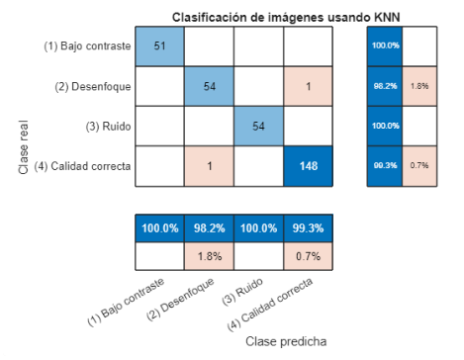 ¿Se consigue entrenar de manera correcta el modelo? (Probar el modelo en una imagen no revisada) ¿Se obtiene la matriz de confusión del modelo entrenado?

 |  | 10 | Generación modelo 3: Naive Bayes | Entrenamiento del tercer modelo de aprendizaje supervisado haciendo uso de las imágenes de calidad anotada. | % Train a classifier % This code specifies all the classifier options and trains the classifier. % Expand the Distribution Names per predictor % Numerical predictors are assigned either Gaussian or Kernel distribution and categorical predictors are assigned mvmn distribution % Gaussian is replaced with Normal when passing to the fitcnb function distributionNames = repmat({'Kernel'}, 1, length(isCategoricalPredictor)); distributionNames(isCategoricalPredictor) = {'mvmn'}; if any(strcmp(distributionNames,'Kernel')) classificationNaiveBayes = fitcnb(... predictors, ... response, ... 'Kernel', 'Normal', ... 'Support', 'Unbounded', ... 'Standardize', true, ... 'DistributionNames', distributionNames, ... 'ClassNames', classNames); else classificationNaiveBayes = fitcnb(... predictors, ... response, ... 'DistributionNames', distributionNames, ... 'ClassNames', classNames); end % Create the result struct with predict function predictorExtractionFcn = @(t) t(:, predictorNames); naiveBayesPredictFcn = @(x) predict(classificationNaiveBayes, x); trainedClassifierNB.predictFcn = @(x) naiveBayesPredictFcn(predictorExtractionFcn(x)); % Add additional fields to the result struct trainedClassifierNB.RequiredVariables = {'entropy', 'dynamic_range', 'contrast', 'lap_max', 'lap_mean', 'lap_std'}; trainedClassifierNB.ClassificationNaiveBayes = classificationNaiveBayes; trainedClassifierNB.About = 'This struct is a trained model exported from Classification Learner R2024a.'; trainedClassifierNB.HowToPredict = sprintf('To make predictions on a new table, T, use: \n [yfit,scores] = c.predictFcn(T) \nreplacing ''c'' with the name of the variable that is this struct, e.g. ''trainedModel''. \n \nThe table, T, must contain the variables returned by: \n c.RequiredVariables \nVariable formats (e.g. matrix/vector, datatype) must match the original training data | 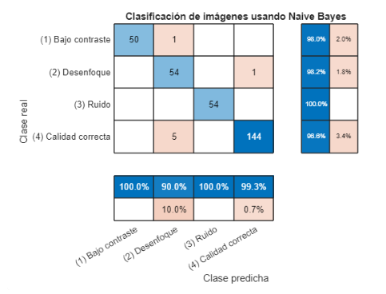 ¿Se consigue entrenar de manera correcta el modelo? (Probar el modelo en una imagen no revisada) ¿Se obtiene la matriz de confusión del modelo entrenado?

 |  | 11 | Generación modelo 4: Linear Discriminant Analysis | Entrenamiento del cuarto modelo de aprendizaje supervisado haciendo uso de las imágenes de calidad anotada. | % Train a classifier % This code specifies all the classifier options and trains the classifier. classificationDiscriminant = fitcdiscr(... predictors, ... response, ... 'DiscrimType', 'linear', ... 'Gamma', 0, ... 'FillCoeffs', 'off', ... 'ClassNames', classNames); % Create the result struct with predict function predictorExtractionFcn = @(t) t(:, predictorNames); discriminantPredictFcn = @(x) predict(classificationDiscriminant, x); trainedClassifierLDA.predictFcn = @(x) discriminantPredictFcn(predictorExtractionFcn(x)); % Add additional fields to the result struct trainedClassifierLDA.RequiredVariables = {'entropy', 'dynamic_range', 'contrast', 'lap_max', 'lap_mean', 'lap_std'}; trainedClassifierLDA.ClassificationDiscriminant = classificationDiscriminant; trainedClassifierLDA.About = 'This struct is a trained model exported from Classification Learner R2024a.'; trainedClassifierLDA.HowToPredict = sprintf('To make predictions on a new table, T, use: \n [yfit,scores] = c.predictFcn(T) \nreplacing ''c'' with the name of the variable that is this struct, e.g. ''trainedModel''. \n \nThe table, T, must contain the variables returned by: \n c.RequiredVariables \nVariable formats (e.g. matrix/vector, datatype) must match the original training data. \nAdditional variables are ignored. \n \nFor more information, see <a href="matlab:helpview(fullfile(docroot, ''stats'', ''stats.map''), ''appclassification_exportmodeltoworkspace'')">How to predict using an exported model</a>.'); % Perform cross-validation partitionedModel = crossval(trainedClassifierLDA.ClassificationDiscriminant, 'KFold', 5); % Compute validation predictions [validationPredictions, validationScores] = kfoldPredict(partitionedModel); % Compute validation accuracy validationAccuracy = 1 - kfoldLoss(partitionedModel, 'LossFun', 'ClassifError'); Estimate test performance results = [results; table("Linear Discriminant Analysis", 1 - validationAccuracy, | 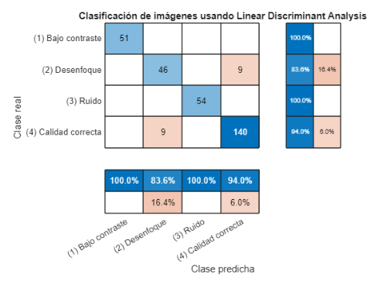 ¿Se consigue entrenar de manera correcta el modelo? (Probar el modelo en una imagen no revisada) ¿Se obtiene la matriz de confusión del modelo entrenado?

 |  | 12 | Generación modelo 5: Quadratic Support Vector Machines (SVM) | Entrenamiento del quinto modelo de aprendizaje supervisado haciendo uso de las imágenes de calidad anotada. | % Train a classifier % This code specifies all the classifier options and trains the classifier. template = templateSVM(... 'KernelFunction', 'polynomial', ... 'PolynomialOrder', 2, ... 'KernelScale', 'auto', ... 'BoxConstraint', 1, ... 'Standardize', true); classificationSVM = fitcecoc(... predictors, ... response, ... 'Learners', template, ... 'Coding', 'onevsone', ... 'ClassNames', classNames); % Create the result struct with predict function predictorExtractionFcn = @(t) t(:, predictorNames); svmPredictFcn = @(x) predict(classificationSVM, x); trainedClassifierSVM.predictFcn = @(x) svmPredictFcn(predictorExtractionFcn(x)); % Add additional fields to the result struct trainedClassifierSVM.RequiredVariables = {'entropy', 'dynamic_range', 'contrast', 'lap_max', 'lap_mean', 'lap_std'}; trainedClassifierSVM.ClassificationSVM = classificationSVM; trainedClassifierSVM.About = 'This struct is a trained model exported from Classification Learner R2024a.'; trainedClassifierSVM.HowToPredict = sprintf('To make predictions on a new table, T, use: \n [yfit,scores] = c.predictFcn(T) \nreplacing ''c'' with the name of the variable that is this struct, e.g. ''trainedModel''. \n \nThe table, T, must contain the variables returned by: \n c.RequiredVariables \nVariable formats (e.g. matrix/vector, datatype) must match the original training data. \nAdditional variables are ignored. \n \nFor more information, see <a href="matlab:helpview(fullfile(docroot, ''stats'', ''stats.map''), ''appclassification_exportmodeltoworkspace'')">How to predict using an exported model</a>.'); % Perform cross-validation partitionedModel = crossval(trainedClassifierSVM.ClassificationSVM, 'KFold', 5); % Compute validation predictions [validationPredictions, validationScores] = kfoldPredict(partitionedModel); % Compute validation accuracy validationAccuracy = 1 - kfoldLoss(partitionedModel, 'LossFun', 'ClassifError'); Estimate | 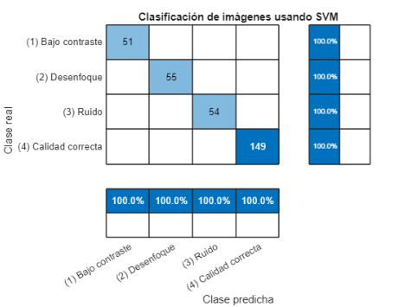 ¿Se consigue entrenar de manera correcta el modelo? (Probar el modelo en una imagen no revisada) ¿Se obtiene la matriz de confusión del modelo entrenado?

 |  | 13 | Comparación de modelos | Obtener la tabla de precisiones de los modelos entrenados con el fin de escoger el más óptimo | results [~, best_model] = min(results.Perdida); results(best_model, :) | 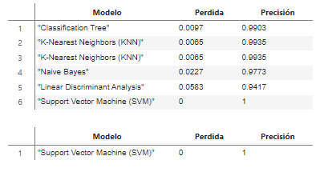 ¿Se obtiene la tabla con la perdida y la precisión de cada modelo? ¿Se extrae el mejor modelo de dicha tabla?

 | SEGMENTACIÓN DE LA IMAGEN Y MODELO DE DIAGNÓSTICO | 14 | Preprocesamiento de la imagen | Se parte de la imagen de fondo de retina, en la que se realiza un preprocesamiento compuesto por: En primer lugar, un redimensionamiento de la imagen, para que todas las imágenes tengan el mismo ancho (3000 píxeles). Este redimensionamiento para una correcta extracción de la vasculatura óptica, ya que es posible asumir que con ese ancho de imagen el diámetro máximo que un capilar va a tener es de 35 píxeles. En segundo lugar, se encuentra una eliminación de artefactos, ya que una perturbación común en esta base de datos ha sido la aparición de un punto blanco en el margen superior derecho de la imagen. Para la eliminación de estos artefactos se ha binarizado la imagen para así distinguir el fondo (0), de la retina y el artefacto. Como el artefacto abarca un área pequeña en comparación con la imagen de retina, se ha podido eliminar mediante operaciones de erosión y dilatación usando un filtro en forma de disco con un radio de 30 píxeles. Y, en tercer lugar, se ha llevado a cabo la mitigación de ruido mediante el uso de un filtro mediana. La elección de ese filtro se basa en su eficiencia, ya que puede reducir ciertos tipos de ruido aleatoria mientras que se conservan los detallen importantes de la imagen. | [alto_original, ancho_original, ~] = size(RGB); RGB = imresize(RGB, [NaN, 3000], 'bicubic'); %Las imágenes tienen distinto tamaño, por lo que aquí igualo el ancho de todas % Quito los artefactos que hay a veces RGB_g=rgb2gray(RGB); loNOnegro=RGB_g>10; loNOnegro=imerode(loNOnegro, strel('disk',30)); loNOnegro=imdilate(loNOnegro, strel('disk',30)); RGB=double(RGB); RGB=RGB.*loNOnegro; RGB=uint8(RGB); % Le paso un filtro para quitarle el ruido RGB(:,:,1)=medfilt2(RGB(:,:,1),[3 3],"symmetric"); RGB(:,:,2)=medfilt2(RGB(:,:,2),[3 3],"symmetric"); RGB(:,:,3)=medfilt2(RGB(:,:,3),[3 3],"symmetric"); | Tras la ejecución de este código todas las imágenes deberían tener un ancho de 3000 píxeles y no debería de haber artefactos en forma de puntos blancos en el fondo de la imagen. Se ha llevado a cabo una verificación visual a la carpeta obtenida con todas las imágenes de la base de datos despuñes de el preprocesamiento.

 |  | 15 | Extracción de capilares | Esta etapa consiste en la extracción de los capilares de la imagen de fondo de retina. Cabe mencionar que en esta etapa se ha trabajado en la capa verde (RGB), la razón de ello consiste en que los píxeles de los capilares no tienen apenas intensidad en ese canal, mientras que el resto de las estructuras sí, por lo que se acentúa el contraste de los capilares respecto al fondo. Para ello, primero se ha procedido a identificar la vasculatura de la imagen mediante un procedimiento de ecualización adaptativa y limitada del histograma para realzar el contraste capilar-retina. A ello le siguen una operación morfológica TopHat utilizado un filtro discal de radio de 30 píxeles, el cuál ha sido establecido tras la evaluación experimental de distintos tamaños de filtro. El tamaño de 30 píxeles segmenta efectivamente los capilares de la zona ROI, por lo que es ideal para el proceso. La imagen obtenida se ha binarizado utilizando un umbral de imagen global conseguido usando el método Otsu. Cabe destacar que previo a este paso se ha llevado a cabo una ecualización del histograma en la que se ha asignado a las imágenes el histograma de una imagen que segmentaba efectivamente los capilares. Este paso a mejorado considerablemente los resultados logrando una segmentación capilar efectiva en el 100% de las imágenes. Una vez identificados los píxeles correspondientes a los capilares, estos se sustituyen por la media de valores que constituye una ventana cuadrada con lados de 20 píxeles que rodea a cada píxel de capilar. Para el cálculo de esta media, no se ha tenido en cuenta el valor de los píxeles correspondientes a los capilares. Como resultado de esta etapa se ha conseguido una imagen de fondo de retina libre de capilares. | G=RGB(:,:,2); tR=0.5; tG=2; %tB=1; BrightestReg = G>umbralBrightnessG*max(G(:));%Se ha decidido utilizar un umbral del 86% mediante una examinación experimental. %En el segundo caso se utiliza un umbral de 60% BrightestReg = imclose(BrightestReg, strel('disk', 100)); BrightestReg = imerode(BrightestReg, strel('disk', 10)); cc1 = bwconncomp(BrightestReg); IgT_touched = false(size(BrightestReg)); for j = 1:cc1.NumObjects % Comprobamos si alguno de los píxeles de los objetos tocan el borde del % fundus if any(IrTE(cc1.PixelIdxList{j})) IgT_touched(cc1.PixelIdxList{j}) = true; % Marcamos como tocando end end % Eliminamos los objetos que tocan la máscara. En algunos casos este paso % va a conllevar una nula localización de la cabeza del nervio óptico (un % 0,01% de las veces) IgT_cleaned = BrightestReg - IgT_touched; cc2 = bwconncomp(IgT_cleaned); correlacion=zeros(1,cc2.NumObjects); % En el caso de que se encuentres dos objetos, se hace tempalte % matching para ver cual pertenece al OD if cc2.NumObjects>1 L = bwlabel(IgT_cleaned,4);%se enumeran los objetos for i=1:cc2.NumObjects %En este for voy a crear ventanas que capturen cada uno de los objetos y voy a analizar la correlación de cada uno de ellos. objektua=L==i; stats = regionprops(objektua,"Centroid","MajorAxisLength"); if stats.MajorAxisLength>1000 correlacion(i)=0; else centroideX=floor(stats.Centroid(1)); centroideY=floor(stats.Centroid(2)); margen_zoom=250; if centroideY+margen_zoom>height(objektua) centroideY=height(objektua)-margen_zoom; elseif centroideY-margen_zoom<1 centroideY=margen_zoom+1; end if centroideX+margen_zoom>width(objektua) centroideX=width(objektua)-margen_zoom; elseif centroideX-margen_zoom<1 centroideX=margen_zoom+1; end margen_zoom=190; dif=zeros(1,3); for s=1:3 layer_zoom=RGB(centroideY-margen_zoom:centroideY+margen_zoom, centroideX-margen_zoom:centroideX+margen_zoom, s); [hist_layer, ~] = imhist(layer_zoom); dif(s)=sum( | Tras la ejecución de este código debería verse una mitigación en la presencia capilar en las imagenes de fondo de retina. Tras procesar las imágenes del banco de datos se ha llevado a cabo una inspección visual de estas para validar el funcionamiento del código.

 |  | 16 | Localización del ROI | En la imagen sin capilares se lleva a cabo una localización de bordes de la retina, distinguiendo la imagen anatómica del fondo. Por otro lado, se ha establecido un umbral del 86% de intensidad para encontrar el grupo de píxeles que lo supera. Este umbral ha sido establecido tras una evaluación experimental en la que se ha comprobado que el 86% más brillante de la imagen se encuentra en el interior del disco óptico en las imágenes sin perturbaciones como manchas brillantes relacionadas a otras patologías o bordes de la imagen quemados. Además, el umbral de 86% es el que permite una localización más efectiva del centro del ROI. Una vez encontrados los grupos brillantes, se ha comprobado si alguno de los grupos entra en contacto con los bordes definidos en el paso anterior, y, en ese caso, se han eliminado. La razón de esta eliminación de grupos es la repetida perturbación en las imágenes de la base de datos caracterizada por un histograma quemado, especialmente en los bordes de la circunferencia de la imagen de retina. La eliminación de los grupos de píxeles en contacto con los bordes permite la localización del ROI en las imágenes de bordes quemados, las cuales son abundantes en esta base de datos. Pero también conlleva la desventaja de que imposibilita la localización del ROI cuando éste se encuentra en el borde de la imagen. Una vez borradas las regiones de los bordes pueden darse tres casos: a. Se ha detectado un solo grupo de píxeles que supera el umbral. En este caso, se calcula el centroide del grupo obtenido y se recorta una ventana alrededor de este. A esta ventana se le llama ROI (Region Of Interest), ya que aquí se encuentra la estructura anatómica que se desea analizar. b. No se ha detectado ningún grupo de píxeles. En este caso se reduce el umbral de intensidad al 60%. En el 99% de los casos este procedimiento es suficiente para encontrar el ROI. c. Se ha encontrado más de un grupo de píxeles. En este caso se lleva a cabo un análisis de correlació | margen_zoomed=500; cc3 = bwconncomp(IgT_cleaned); if cc3.NumObjects==1 Validez=1;%el ROI es localizable 99,98% de las ocasiones stats = regionprops(IgT_cleaned,"Centroid"); centroideY=round(stats.Centroid(2)); centroideX=round(stats.Centroid(1)); centroides_originales=[centroideY centroideX]; %Para que el ROI entre en el marco de la imagen if centroideY+margen_zoomed>height(RGB) centroideY=height(RGB)-margen_zoomed; elseif centroideY-margen_zoomed<1 centroideY=margen_zoomed+1; end if centroideX+margen_zoomed>width(RGB) centroideX=width(RGB)-margen_zoomed; elseif centroideX-margen_zoomed<1 centroideX=margen_zoomed+1; end if exist('modo', 'var') if modo==1 OD_zoom1=RGB(centroideY-margen_zoomed:centroideY+margen_zoomed,centroideX-margen_zoomed:centroideX+margen_zoomed,:);%conCaps OD_zoom2=[];%sinCaps OD_zoom1=uint8(OD_zoom1); elseif modo==2 OD_zoom1=[];%conCaps OD_zoom2=SinCaps(centroideY-margen_zoomed:centroideY+margen_zoomed,centroideX-margen_zoomed:centroideX+margen_zoomed,:);%sinCaps OD_zoom2=uint8(OD_zoom2); elseif modo==3 OD_zoom1=RGB(centroideY-margen_zoomed:centroideY+margen_zoomed,centroideX-margen_zoomed:centroideX+margen_zoomed,:);%conCaps OD_zoom2=SinCaps(centroideY-margen_zoomed:centroideY+margen_zoomed,centroideX-margen_zoomed:centroideX+margen_zoomed,:);%sinCaps OD_zoom1=uint8(OD_zoom1); OD_zoom2=uint8(OD_zoom2); end else OD_zoom1=uint8(zeros(1001,1001,3)); OD_zoom2=uint8(zeros(1001,1001,3)); end else OD_zoom1=uint8(zeros(1001,1001,3)); OD_zoom2=OD_zoom1; Validez=0;%el ROI no | Tras la ejecución de este codigo debe haberse recortado correctamente el ROI. Se ha llevado a cabo un chequeo visual para validar este recorte y en el 99.8% de las imágenes de la base de datos se ha conseguido un recorte correcto.

 |  | 17 | Segmentación del disco óptico | En esta última etapa correspondiente al procesamiento de imagen, se ha procedido a la identificación de bordes en el ROI. Para ello se ha empleado un filtro de tipo Canny al que se le ha aplicado una sigma de 150, para que detecte los bordes de curvas de gran tamaño, ideal para la detección del disco óptico. El filtro ha sido aplicado en la capa de color roja (RGB), y en la capa de color luminosidad (LAB), ya que en ambas la presencia de sobras producidas por la vasculatura óptica se reduce considerablemente, complementando el trabajo de omisión de la vascualtura realizado en la etapa anterior. Una vez se han detectado los bordes del disco óptico, se crea una máscara de éste para finalmente conseguir una imagen de la estructura de interés, de la que se han extraído las variables. | R=uint8(RGB(:,:,1)); LAB=rgb2lab(RGB); L=LAB(:,:,1); L=round(L); L=uint8(L); if isscalar(unique(R))% Antes tenía length(unique(R)) == 1 Validez=6; % nombre_archivo = cell2mat(fullfile(OD_segmentation_bordesOD_pathM, T{k,1})); % imwrite(ErrorLaimagenestanegraasiquenosepuedesegmentar, nombre_archivo); % nombre_archivo = cell2mat(fullfile(OD_segmentation_maskOD_pathM, T{k,1})); % imwrite(ErrorLaimagenestanegraasiquenosepuedesegmentar, nombre_archivo); % nombre_archivo = cell2mat(fullfile(OD_segmentation_segmentedOD_pathM, T{k,1})); % imwrite(ErrorLaimagenestanegraasiquenosepuedesegmentar, nombre_archivo); % continue; end nivelDeBorrosidad=50; sigmaCanny=150; thresholdCanny=[]; primeraDilatacion=20; sizeClosing=40; sizeOpening=20; [bordesOD, maskOD, OD, NumOfObjects, objects, Area]=boundariesOD(R, RGB, nivelDeBorrosidad, sigmaCanny, thresholdCanny, primeraDilatacion, sizeClosing, sizeOpening); if (NumOfObjects == 1 && Area > 125000) && (NumOfObjects == 1 && objects.Circularity < 0.95) [bordesOD, maskOD, OD, NumOfObjects, objects, Area]=corregirCircularidadBaja(bordesOD, RGB); end Rmal=0; if (NumOfObjects ~= 1) || (NumOfObjects == 1 && Area < 125000) || ((NumOfObjects == 1 && objects.Circularity < 0.8)) [bordesOD, maskOD, OD, NumOfObjects, objects, Area]=boundariesOD(L, RGB, nivelDeBorrosidad, sigmaCanny, thresholdCanny, primeraDilatacion, sizeClosing, sizeOpening); bordesOD_L=bordesOD; maskOD_L=maskOD; OD_L=OD; if (NumOfObjects == 1 && Area > 125000) && (NumOfObjects == 1 && objects.Circularity < 0.95) [bordesOD, maskOD, OD, NumOfObjects, objects, Area]=corregirCircularidadBaja(bordesOD, RGB); end if (NumOfObjects == 1 && objects.Circularity < 0.9) bordesOD=imclose(bordesOD_L, strel('disk', 10 | Tras al ejecución de este código se ha tenido que segmentar efectivamente el disco óptico de cada imagen. Como segmentación efectiva se ha establecido una segmentación que consigue una máscara en un área dentro del rango de 300000 y 640000 píxeles, y una circualridad superior a 0.85. Se ha obtenido una correcta segmentación en el 705 de las imágenes. En los casos en los que no se ha conseguido una correcta segmentación, el interfaz ofrece la posibilidad de segmentar el disco óptico manualmente.

